상품제안서
SJCAM 액션캠 SJ5000/SJ5000 WIFI | 상품코드: S13640

 |  |  |  |  |  |  | 02-713-8555 | www.synergygift.co.kr
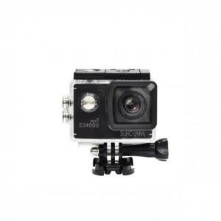

【상세/제작정보】

【인쇄/포장옵션】 | 레이저, 풀칼라 / 포장지포장

【공급단가】 | 수량 | 5~ | 10~ | 30~ | 50~ | 100~
*VAT별도 | SJ5000 | 130,820원 | 125,980원 | 121,130원 | 116,290원 | 113,380원
 | SJ5000 WIFI | 150,090원 | 144,530원 | 138,970원 | 133,410원 | 130,080원

【상품 URL】 | https://www.synergygift.co.kr:443/src/goods_detail.php?gdno=17599

